caterpillar模块化流程设计
caterpillar模块化流程设计--level1（仅做参考）

{
uuid:32位uuid（生成就不能改）
name:服务名称,
nodes:[
{
id:32位uuid,
name:模块名称,
roles:['role1', 'role2', 'role3'],
hash:页面链接
parent:32位uuid,
}, ...
],
roles:[
{
name:权限名称,
code:权限代码,
}
]
}
caterpillar-fragment.json
caterpillar-fragment.json
caterpillar-fragment.json
模块一
模块二
模块三
caterpillar-fragment.json
中心模块
主工程
系统服务表
系统菜单表
系统权限表
权限映射表
页面展示

caterpillar模块化流程设计--level2（优化版）

 | 1.项目结构：
模块一
模块二
模块三
中心模块
spring
ui模块
主页
caterpillar-fragment.json
caterpillar-fragment.json
caterpillar-fragment.json

 | 2.模块描述文件：

caterpillar-module.json
{
uuid:32位uuid（生成就不能改）
name:服务名称,
index:模块加载顺序,
nodes:[
{
uuid:32位uuid,
name:模块名称,
roles:['role1', 'role2', 'role3'],
url:页面链接
parentUuid:32位uuid,
}, ...
],
roles:[
{
uuid:32位uuid,
name:权限名称,
code:权限代码,
}
], requires:[
{
uuid:32位uuid,
key:依赖名称,
value:依赖路径 ,
dependences:amd规范，在shim中定义依赖
exports:非amd规范，在shim中定义导出对象
}
]
}
系统服务表
系统菜单表
系统权限表
权限映射表
系统权限表

 | 3.中心模块功能概览：

中心模块
权限管理
模块管理
数据结构
模块查询
模块禁用、启用
模块卸载
模块启动
标准化接口
模块启动
见系统权限结构
ui
目录规划
依赖管理
基础配置
系统配置

系统权限结构
系统权限资源管理

用户
用户组
角色
扩展部分
权限资源池
实体1权限
实体2权限
操作权限
菜单权限
实体1
实体2
操作
菜单
权限资源类型

系统用户资源管理

用户资源注册
用户资源类型
用户资源管理4
用户资源管理1
用户资源管理2
用户资源管理3
用户资源管理4
用户
用户资源管理1
用户资源管理2
用户资源管理3
可扩展

自动化测试框架
自动化测试框架（http接口）

 | 表结构

 | TETRIS_TEST_FLOW_SERVICE
 | ID |  | PK
 | UUID |  | 服务唯一标识（微服务id）
 | UPDATETIME |  | 修改时间
 | NAME |  | 服务名称
 | IP |  | 服务ip
 | PORT |  | 服务端口

 | TETRIS_TEST_FLOW_SHEME
 | ID |  | PK
 | UUID |  | 数据唯一标识
 | UPDATETIME |  | 修改时间
 | SERVICE_UUID |  | 服务唯一标识（微服务id）
 | NAME |  | 接口名称
 | CLASS_NAME |  | 接口所在类名
 | METHOD_NAME |  | 接口方法名
 | URL |  | 接口地址
 | PARAM |  | 接口参数
 | EXPECT |  | 接口期望值
 | SERIALNUM |  | 调用顺序

 | TETRIS_TEST_FLOW_REPORT
 | ID |  | PK
 | UPDATETIME |  | 修改时间
 | SERVICE_UUID |  | 服务唯一标识（微服务id）
 | SHEME_ID |  | 接口id
 | STATUS |  | 成功、失败、结果不一致
 | ACTUAL_VALUE |  | 当结果不一致时存返回值
 | TIME_SPEND |  | 接口耗时

aop-pre
业务
aop-after
test-client.jar
request-param
timestemp
response-result
timestemp
test-flow-web
test-flow--core
test-flow-db
 | 项目结构

 | 脚本录制过程
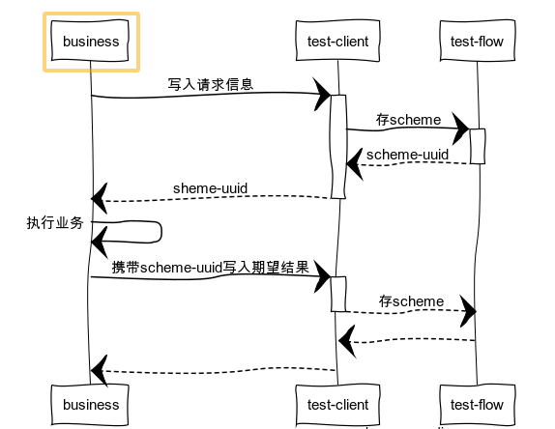

 | 测试过程
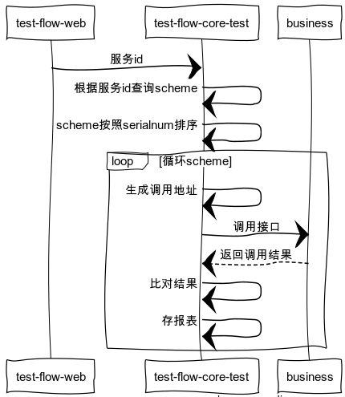

 | 测试报表
服务信息 测试日期 导出
成功
失败
结果不一致
接口名 接口类 方法名 接口耗时 成功
接口名 接口类 方法名 接口耗时 失败
接口名 接口类 方法名 接口耗时 结果不一致
再次调用
再次调用 查看详情 修正
再次调用 查看详情 修正

 | 接口修正或重新录制
 |  | 调用失败时，修正参数或者重新录制
 |  | 调用结果不一致时，可直接替换结果或修正参数或修正结果或重新录制

